Hoja1
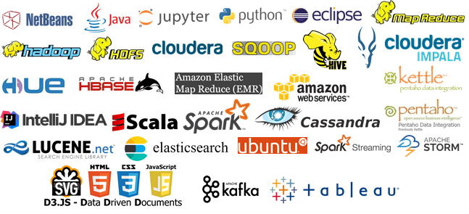

 |  | PROGRAMA EXPERTO BIG DATA

FECHA | HORAS | ASIGNATURA | PROFESOR | EMPRESA
2016-10-21 | 5 | Introduccion | Daniel Higuero | Novelti
2016-10-22 | 5 | Introduccion | Fco. Javier Garcia de Blas | Univ. Carlos III
2016-10-28 | 5 | Almacenamiento Batch - HDFS | Ramon Pin | Orange
2016-10-29 | 10 | Procesamiento Batch - MapReduce | Ramon Pin | Orange
2016-11-05 | 25 | Procesamiento Batch - Hadoop | Julio Conca | Everis
2016-11-25 | 10 | Procesamiento Batch - Hive, Impala, Sqoop | Ramon Pin | Orange
2016-12-02 | 15 | Hbase | Ignacio Marrero | Accenture
2016-12-16 | 10 | Procesamiento Batch - Amazon Elastic MapReduce | Ivan de Prado | Tileo
2017-01-13 | 10 | Visualizacion - Introduccion BI con Pentaho | Ignacio Bustillo | M&GT Consulting
2017-01-21 | 5 | Procesamiento Batch - Scala | Pablo Fco. Perez Hidalgo | Stratio
2017-01-27 | 25 | Procesamiento Batch - Spark | Miguel Angel Fernandez | Stratio
2017-02-11 | 35 | Machine Learning con Spark | Angel Rey | IMS Health
2017-03-10 | 20 | Cassandra | Fco. Jose Guerrero | Indizen
2017-03-24 | 10 | Motores de Busqueda | Alvaro Agea | Novelti
2017-03-31 | 10 | Procesamiento Streaming - Spark Streaming | Juan Manuel Tirado | Novelti
2017-04-21 | 20 | Procesamiento Streaming - Storm | Francisco J. Gomez | Logtrust
2017-05-19 | 10 | Visualizacion | Juan Morales | Graphext
2017-05-26 | 5 | Almacenamiento Streaming - Kafka | Juan Manuel Tirado | Novelti
2017-05-27 | 5 | Estudio de Casos Reales | Daniel Higuero | Novelti
2017-06-02 | 5 | Estudio de Casos Reales | Jorge Lopez-Malla | Stratio

